상품제안서
[비빅스] 차량용+핸드폰 거치대 세트 H12 | 상품코드: S15155

 |  |  |  |  |  |  | 02-713-8555 | www.synergygift.co.kr
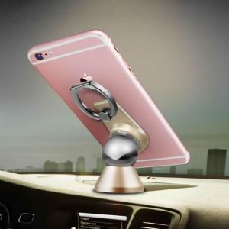

【상세/제작정보】 | 스마트링과 차량용자석거치대가 한번에

【인쇄/포장옵션】 | 레이저 / 포장지포장

【공급단가】 | 수량 | 500~ | 1,000~ | 2,000~ | 3,000~ | 5,000~
*VAT별도 | 단가 | 1,760원 | 1,690원 | 1,630원 | 1,560원 | 1,520원

【상품 URL】 | https://www.synergygift.co.kr:443/src/goods_detail.php?gdno=263

